상품제안서
플러스 이중 리유저블 텀블러 450ml | 상품코드: S23992

 |  |  |  |  |  |  | 02-713-8555 | www.synergygift.co.kr
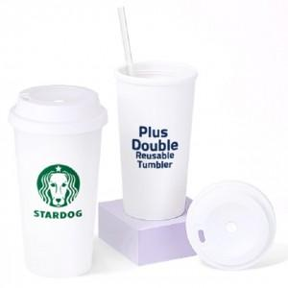

【상세/제작정보】 | ★ 풀칼라인쇄, 실크인쇄, 레이저인쇄 가능합니다. ★

【인쇄/포장옵션】 | 실크, 레이저 / 포장지포장

【공급단가】 | 수량 | 100~ | 500~ | 1,000~ | 3,000~ | 5,000~
*VAT별도 | 단가 | 2,560원 | 2,470원 | 2,370원 | 2,280원 | 2,220원

【상품 URL】 | https://www.synergygift.co.kr:443/src/goods_detail.php?gdno=23992

